Solicitud gráfica
 | Área: | Matemáticas |  |  | Fecha:
 | Grado: | 8 |  |  | 2016-02-06
 | Título del tema: | Los triángulos y los cuadrilateros |  |  | ¿Cuaderno de estudio o recurso? | Cuaderno de Estudio
 | Editor: | Josué Malagón

 | Código guión o recurso: | MA_08_09_CO | ← Para determinar este código, visite la hoja de Ayuda
 |  |  |  |  | ESPECIFICACIÓN DE ARCHIVOS A ENTREGAR
Núm. | Archivo Shutterstock o ruta en web | Imagen para: | Tipo | Formato | Nombre imagen SMALL | Tamaño imagen SMALL | Nombre imagen ZOOM | Tamaño imagen ZOOM | Descripción | Observaciones
IMG01 | ver observaciones | Cuaderno de Estudio | Ilustración | Horizontal | MA_08_09_CO_IMG01_small | 526 x 370 px | MA_08_09_CO_IMG01_zoom | 800 x 600 px | Las letras al lado del triángulo deben ir en cursiva, las mayúscula rojas son los nombres de los puntos, las minúsculas verdes son la medida del lado y deben tener cotas.
IMG02 | ver observaciones | Cuaderno de Estudio | Ilustración | Horizontal | MA_08_09_CO_IMG02_small | 526 x 370 px | MA_08_09_CO_IMG02_zoom | 800 x 600 px | Las letras deben estar en cursiva, las mayúsculas son los nombres de los puntos, tener cuidado con poner las mismas líneas que van en la mitad de algunas de las líneas de los triángulos de arriba. | 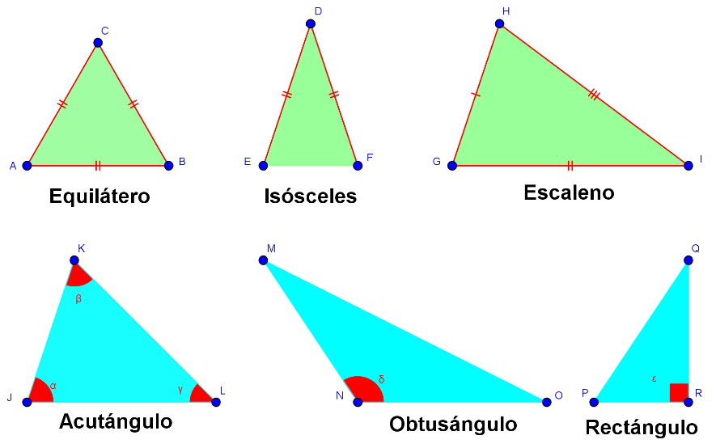
IMG03 | ver observaciones | Cuaderno de Estudio | Ilustración | Horizontal | MA_08_09_CO_IMG03_small | 526 x 370 px | MA_08_09_CO_IMG03_zoom | 800 x 600 px | Letras rojas en cursiva, son el nombre de los puntos, NO agregar cotas. | 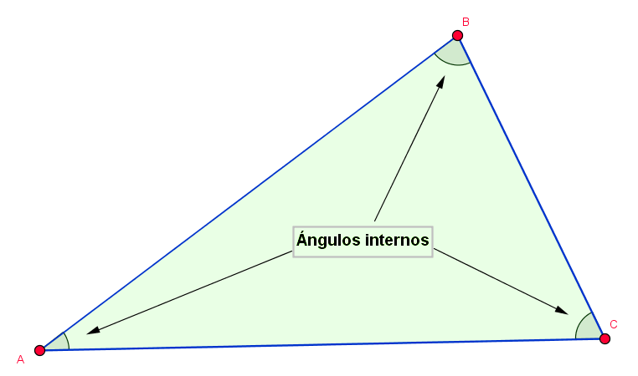
IMG04 | ver observaciones | Cuaderno de Estudio | Ilustración | Horizontal | MA_08_09_CO_IMG04_small | 526 x 370 px | MA_08_09_CO_IMG04_zoom | 800 x 600 px
IMG05 | ver observaciones | Cuaderno de Estudio | Ilustración | Horizontal | MA_08_09_CO_IMG05_small | 526 x 370 px | MA_08_09_CO_IMG05_zoom | 800 x 600 px | Las letras deben ir en cursiva, son nombres de los puntos, NO agregar cotas. | 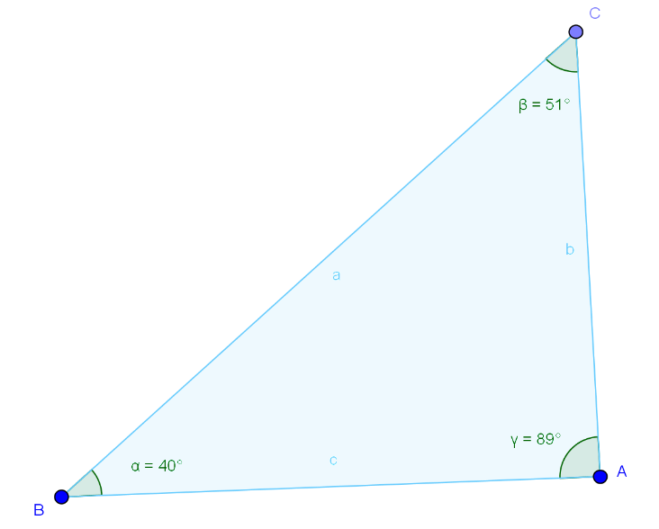
IMG06 | ver observaciones | Cuaderno de Estudio | Ilustración | Horizontal | MA_08_09_CO_IMG06_small | 526 x 370 px | MA_08_09_CO_IMG06_zoom | 800 x 600 px | 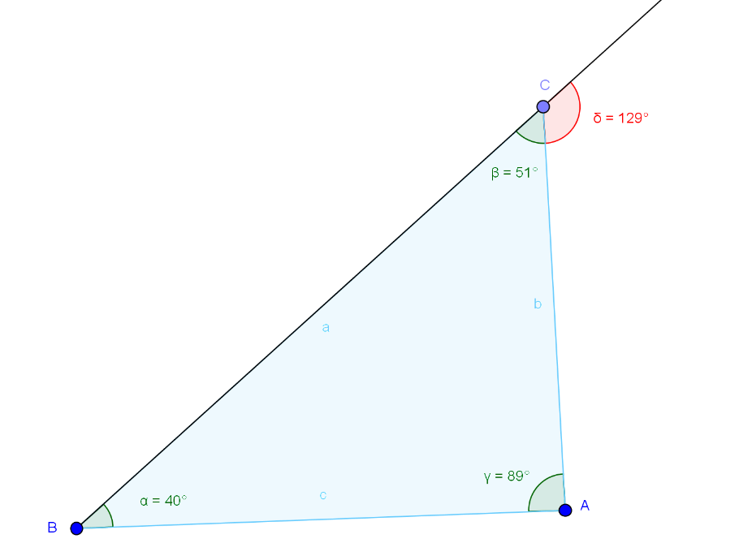
IMG07 | ver observaciones | Cuaderno de Estudio | Ilustración | Horizontal | MA_08_09_CO_IMG07_small | 526 x 370 px | MA_08_09_CO_IMG07_zoom | 800 x 600 px |  | 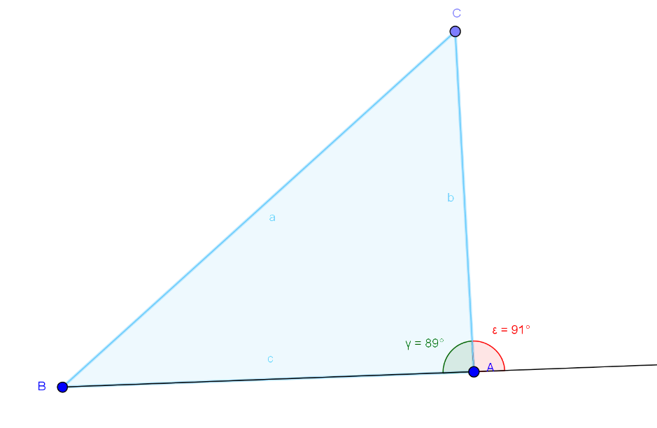
IMG08 | ver observaciones | Cuaderno de Estudio | Ilustración | Horizontal | MA_08_09_CO_IMG08_small | 526 x 370 px | MA_08_09_CO_IMG08_zoom | 800 x 600 px | Las letras deben ir en cursiva, las mayúsculas son los nombres de los puntos, las minúsculas son la medida de los lados, agregar cotas.
IMG09 | ver observaciones | Cuaderno de Estudio | Ilustración | Horizontal | MA_08_09_CO_IMG09_small | 526 x 370 px | MA_08_09_CO_IMG09_zoom | 800 x 600 px | Las letras deben estar en itálica y cursiva, las fórmulas que están adentro son a medida de los ángulos respectivamente. | 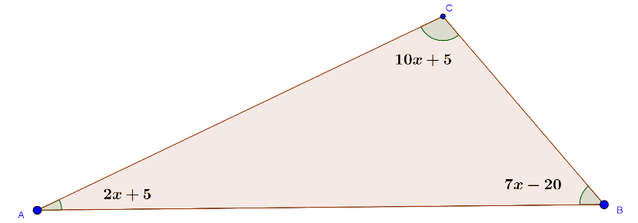
IMG10 | ver observaciones | Cuaderno de Estudio | Ilustración | Horizontal | MA_08_09_CO_IMG10_small | 526 x 370 px | MA_08_09_CO_IMG10_zoom | 800 x 600 px | Sin cotas, las letras deben estar en mayúscula y cursiva. | 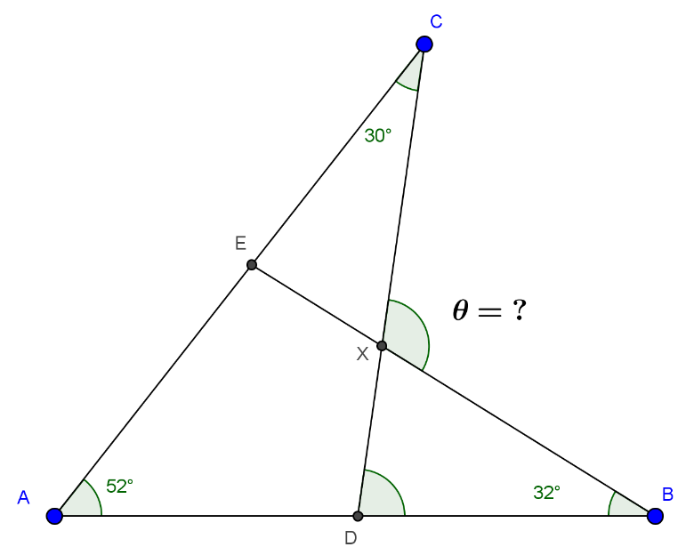
IMG11 | ver observaciones | Cuaderno de Estudio | Ilustración | Horizontal | MA_08_09_CO_IMG11_small | 526 x 370 px | MA_08_09_CO_IMG11_zoom | 800 x 600 px | Dejar un espacio entre el número y el símbolo de centímetros, el símbolo de centímetros (cm) debe estar en minúscula y sin cursiva. | 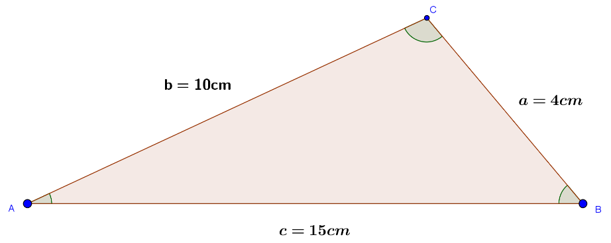
IMG12 | ver observaciones | Cuaderno de Estudio | Ilustración | Horizontal | MA_08_09_CO_IMG12_small | 526 x 370 px | MA_08_09_CO_IMG12_zoom | 800 x 600 px | Letras en cursiva, la letra a en minúscula es la medida del segmento, agregar cotas, las mayúsculas son los nombres de los puntos. Imagen 2: Se supone que la recta BC mide 5 cm, el radio de la circunferencia con centro en B mide 7 cm. Se supone que la recta BC mide 5 cm, el radio de la circunferencia con centro en B mide 7 cm. Se supone que la recta BC mide 5 cm, el radio de la circunferencia con centro en B mide 7 cm, Imagen 3: La circunferencia pequeña tiene el centro en el punto C y su radio es de 4 cm. Imagen 4: De la imagen anterior se trazan los segmentos AB y AC. Las letras minúsculas son las medidas de los lados por favor agregar cotas. Los pasos para construis son: Primer paso: con la regla vamos a trazar el segmento BC de 5 cm, que represente el lado a. Segundo paso: con el compás se hace centro en B y se traza una circunferencia de radio igual a 7 cm. Tercer paso: con el compás se hace centro en C y se traza una circunferencia de radio igual a 4 cm; se marca el punto de intersección entre las dos circunferencias y lo llamamos A. Cuarto paso: se trazan los segmentos AB y AC, así se forma el ABC, un triángulo escaleno con lados de medidas 5 cm, 7 cm y 4 cm. | 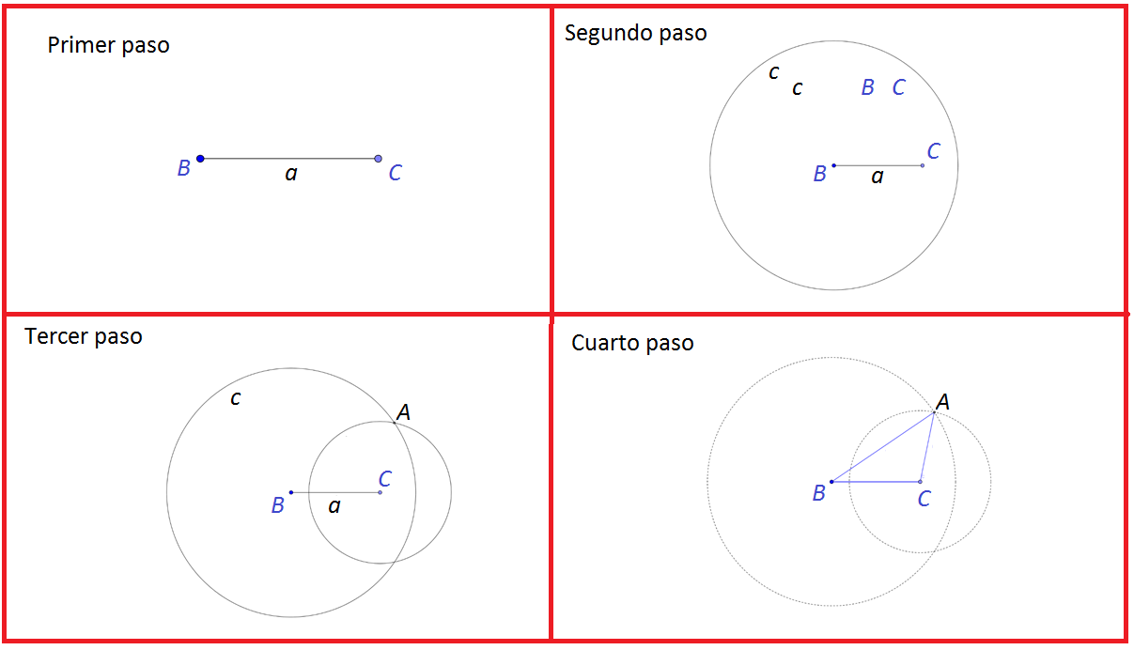
IMG13 | ver observaciones | Cuaderno de Estudio | Ilustración | Horizontal | MA_08_09_CO_IMG13_small | 526 x 370 px | MA_08_09_CO_IMG13_zoom | 800 x 600 px | Las letras deben estar en cursiva, las mayúsculas son los nombres de los puntos, la letra minúscula es la medida del segmento, agregar cotas. Agregar a la imagen un compás que muestre el trazo de la circunferencia con centro en A y otro que muestre el trazo de la circunferencia con centro en B. Las letras mayúsculas son nombres de puntos, las letras minúsculas son las medidas de los lados por favor agregar las cotas. Los pasos son: Primer paso: se traza un segmento AB. Según paso: con centro en A y radio AB se traza una circunferencia; luego, con centro en B y radio BA se traza otra circunferencia. A uno de los puntos de intersección entre las dos circunferencias lo llamamos C. Tercer paso: se trazan los segmentos AC y BC, de esta forma se construye el triángulo equilátero ABC. | 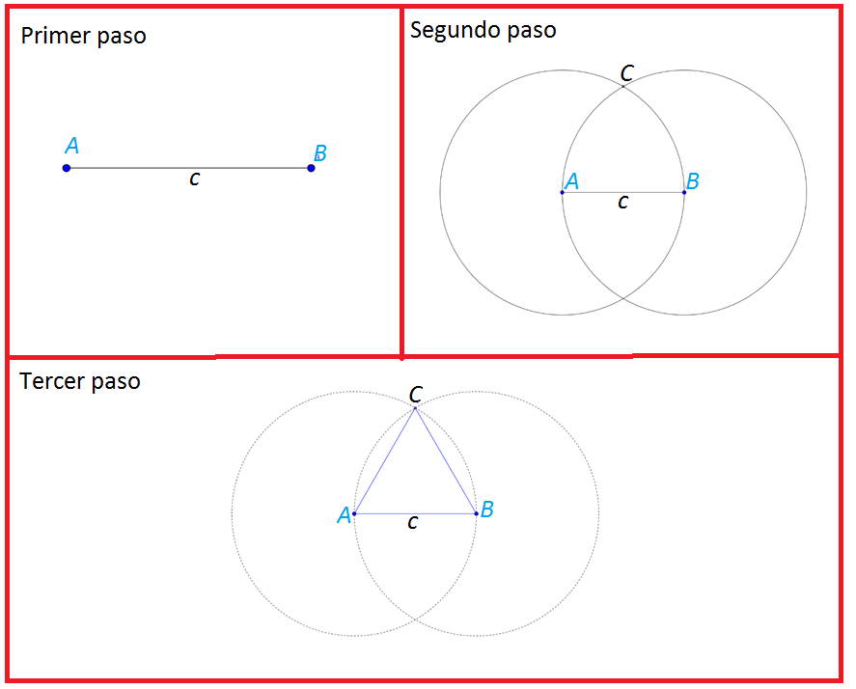
IMG14 | ver observaciones | Cuaderno de Estudio | Ilustración | Horizontal | MA_08_09_CO_IMG14_small | 526 x 370 px | MA_08_09_CO_IMG14_zoom | 800 x 600 px | Las instrucciones para construir la figura son: Primer paso: se traza una recta l y sobre ella se ubica el segmento AB. Segundo paso: con centro en A se traza una circunferencia de radio menor que AB y se marcan como m y n los puntos de corte de la circunferencia con la recta l. Tercer paso: con radio mn se hace centro en m y se traza una circunferencia; después, se lleva a cabo el mismo procedimiento, pero con centro en n; finalmente se marca como k uno de los puntos de corte entre las dos circunferencias. Cuarto paso: se traza la recta que pasa por A y k, sobre ella se ubica un punto C y se unen BC para completar el triángulo rectángulo ABC. | 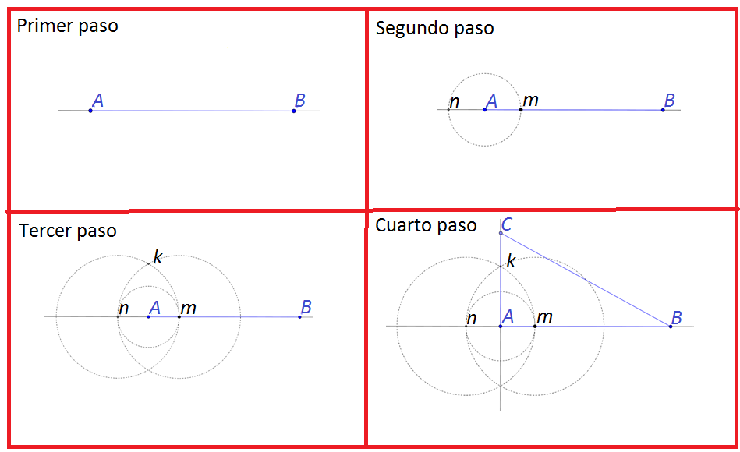
IMG15 | ver observaciones | Cuaderno de Estudio | Ilustración | Horizontal | MA_08_09_CO_IMG15_small | 526 x 370 px | MA_08_09_CO_IMG15_zoom | 800 x 600 px |  | 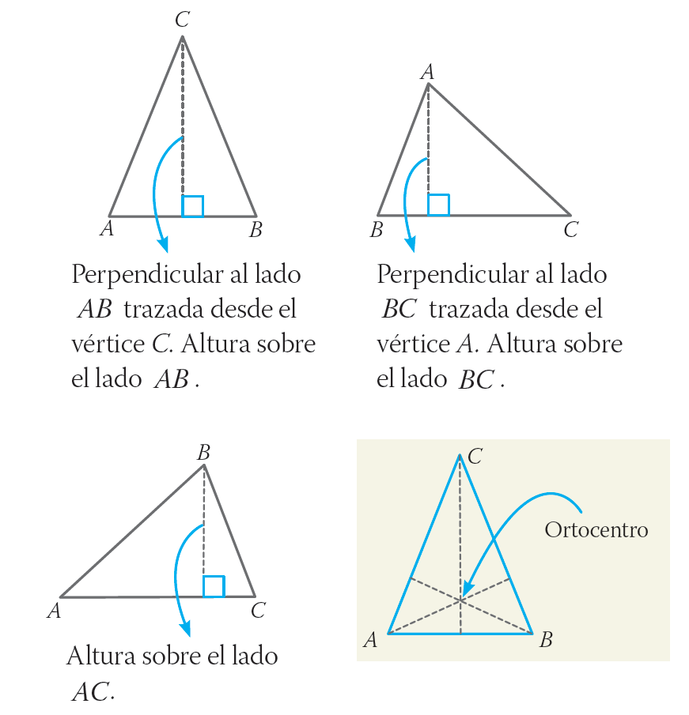
IMG16 | ver observaciones | Cuaderno de Estudio | Ilustración | Horizontal | MA_08_09_CO_IMG16_small | 526 x 370 px | MA_08_09_CO_IMG16_zoom | 800 x 600 px |  | 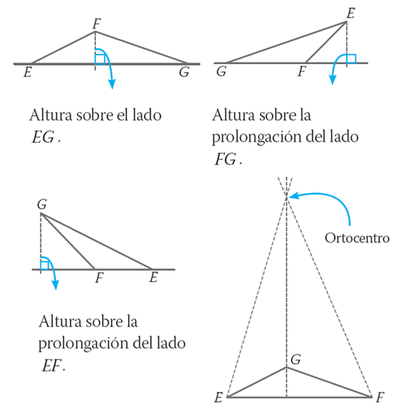
IMG17 | ver observaciones | Cuaderno de Estudio | Ilustración | Horizontal | MA_08_09_CO_IMG17_small | 526 x 370 px | MA_08_09_CO_IMG17_zoom | 800 x 600 px
IMG18 | ver observaciones | Cuaderno de Estudio | Ilustración | Horizontal | MA_08_09_CO_IMG18_small | 526 x 370 px | MA_08_09_CO_IMG18_zoom | 800 x 600 px |  | 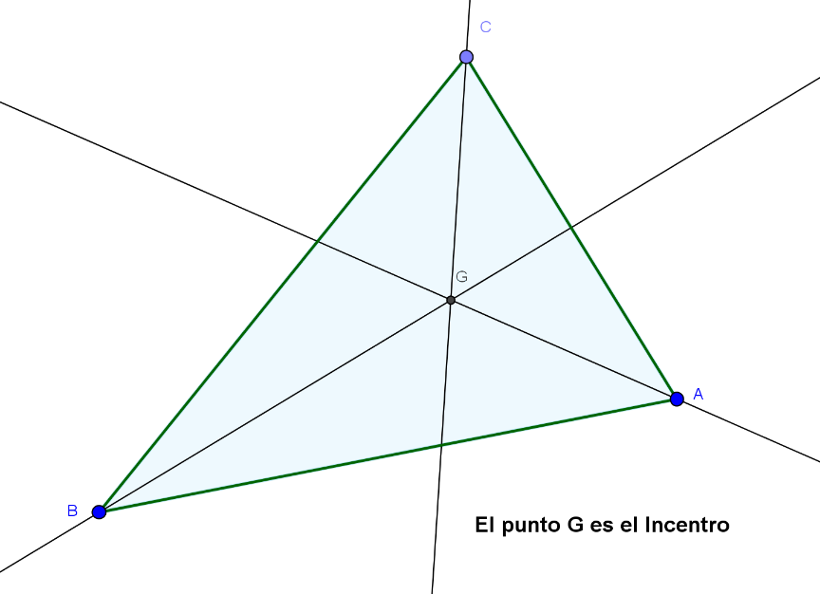
IMG19 | ver observaciones | Cuaderno de Estudio | Ilustración | Horizontal | MA_08_09_CO_IMG19_small | 526 x 370 px | MA_08_09_CO_IMG19_zoom | 800 x 600 px
IMG20 | ver observaciones | Cuaderno de Estudio | Ilustración | Horizontal | MA_08_09_CO_IMG20_small | 526 x 370 px | MA_08_09_CO_IMG20_zoom | 800 x 600 px | Las letras deben estar en cursiva, las mayúsculas son los nombres de los puntos, las letras minúsculas son la medida de los lados por favor agregar cotas. | 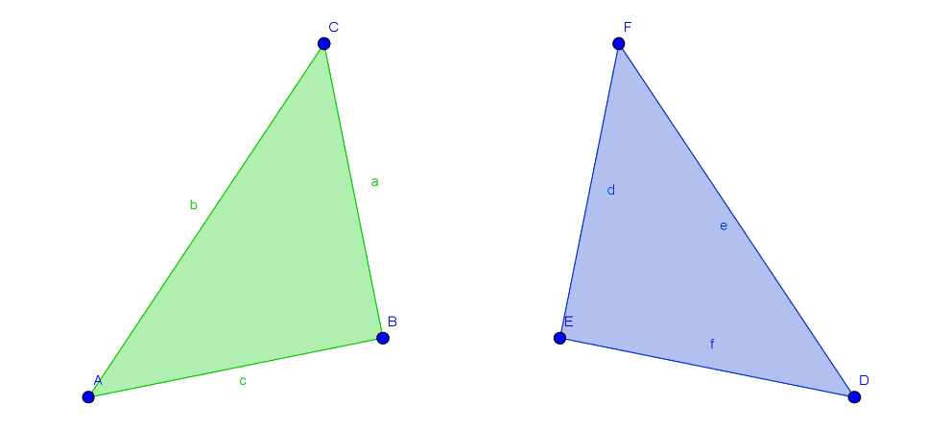
IMG21 | ver observaciones | Cuaderno de Estudio | Ilustración | Horizontal | MA_08_09_CO_IMG21_small | 526 x 370 px | MA_08_09_CO_IMG21_zoom | 800 x 600 px | Los números decimales se deben separar con coma y no con punto, así: AB = 4,77 CB = 8,3 … Las letras de los vértices (A, B, C)y de la medida de los lados (AB) van en cursivas. | 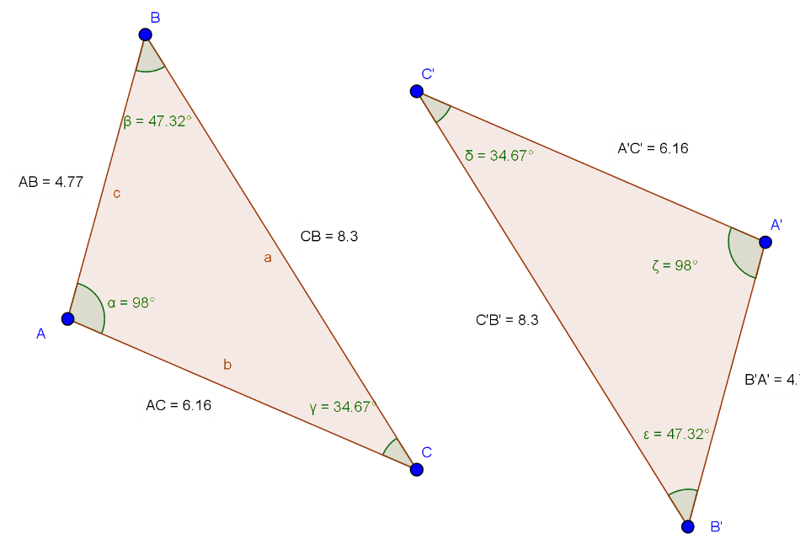
IMG22 | ver observaciones | Cuaderno de Estudio | Ilustración | Horizontal | MA_08_09_CO_IMG22_small | 526 x 370 px | MA_08_09_CO_IMG22_zoom | 800 x 600 px
IMG23 | ver observaciones | Cuaderno de Estudio | Ilustración | Horizontal | MA_08_09_CO_IMG23_small | 526 x 370 px | MA_08_09_CO_IMG23_zoom | 800 x 600 px
IMG24 | ver observaciones | Cuaderno de Estudio | Ilustración | Horizontal | MA_08_09_CO_IMG24_small | 526 x 370 px | MA_08_09_CO_IMG24_zoom | 800 x 600 px
IMG25 | ver observaciones | Cuaderno de Estudio | Ilustración | Horizontal | MA_08_09_CO_IMG25_small | 526 x 370 px | MA_08_09_CO_IMG25_zoom | 800 x 600 px
IMG26 | ver observaciones | Cuaderno de Estudio | Ilustración | Horizontal | MA_08_09_CO_IMG26_small | 526 x 370 px | MA_08_09_CO_IMG26_zoom | 800 x 600 px | Poner la letra γ para identificar el ángulo del vértice C, dejar todas las letras en cursiva. | 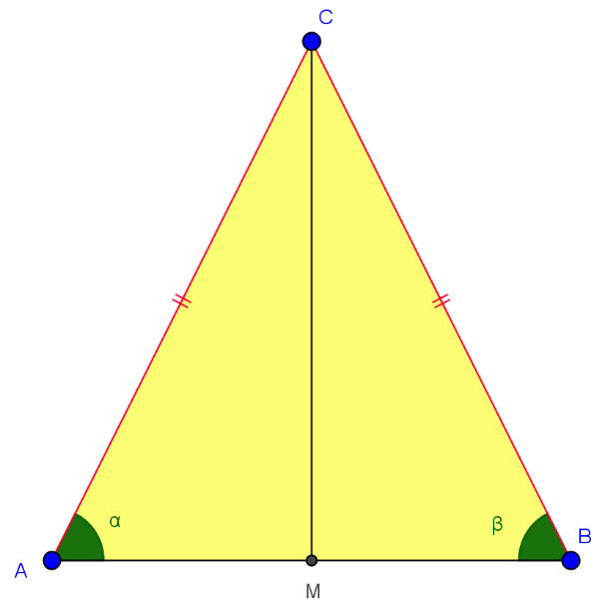
IMG27 | ver observaciones | Cuaderno de Estudio | Ilustración | Horizontal | MA_08_09_CO_IMG27_small | 526 x 370 px | MA_08_09_CO_IMG27_zoom | 800 x 600 px | Dejar las letras en cursiva, tener cuidado de dejar las mismas letras griegas. | 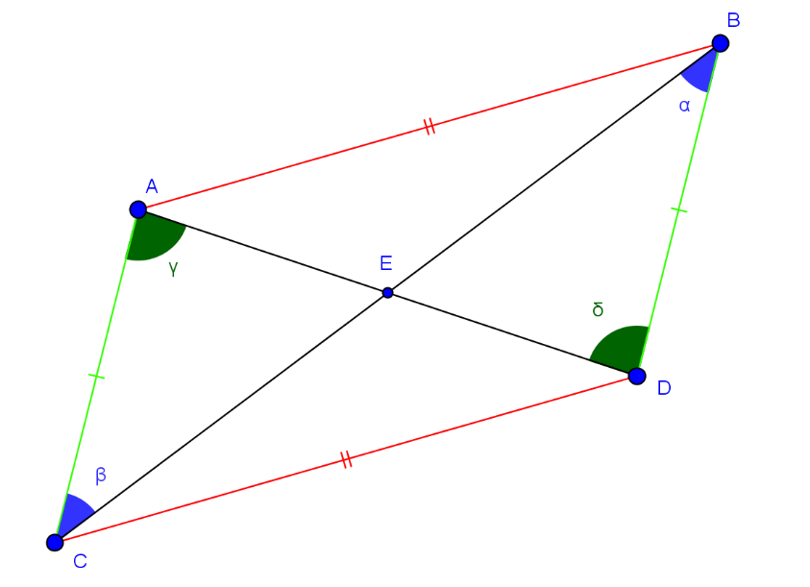
IMG28 | ver observaciones | Cuaderno de Estudio | Ilustración | Horizontal | MA_08_09_CO_IMG28_small | 526 x 370 px | MA_08_09_CO_IMG28_zoom | 800 x 600 px |  | 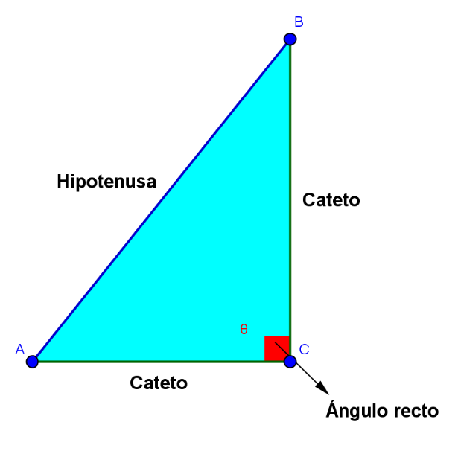
IMG29 | ver observaciones | Cuaderno de Estudio | Ilustración | Horizontal | MA_08_09_CO_IMG29_small | 526 x 370 px | MA_08_09_CO_IMG29_zoom | 800 x 600 px | Dejar las letras en cursiva y mayúscula. | 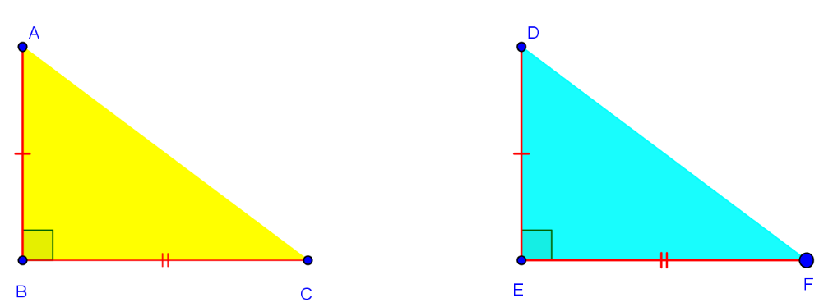
IMG30 | ver observaciones | Cuaderno de Estudio | Ilustración | Horizontal | MA_08_09_CO_IMG30_small | 526 x 370 px | MA_08_09_CO_IMG30_zoom | 800 x 600 px | letras en cursiva, tener cuidado con la línea roja que se resalta | 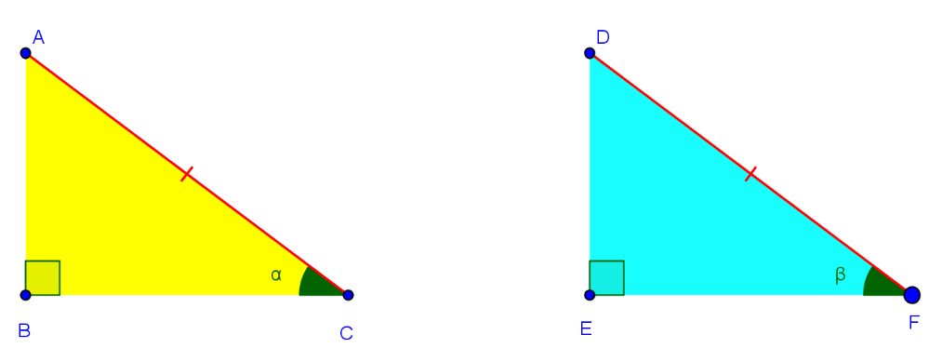
IMG31 | ver observaciones | Cuaderno de Estudio | Ilustración | Horizontal | MA_08_09_CO_IMG31_small | 526 x 370 px | MA_08_09_CO_IMG31_zoom | 800 x 600 px | letras en cursiva, tener cuidad con la línea roja que se resalta | 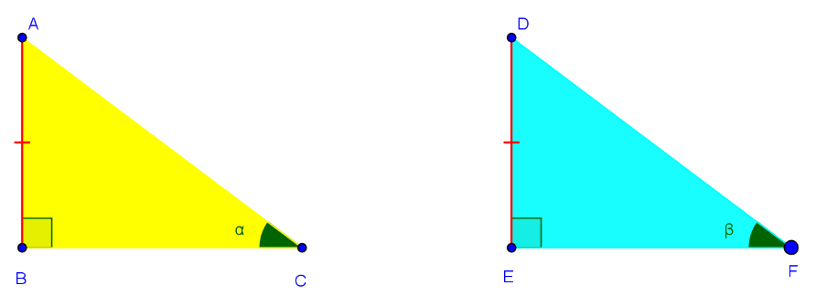
IMG32 | ver observaciones | Cuaderno de Estudio | Ilustración | Horizontal | MA_08_09_CO_IMG32_small | 526 x 370 px | MA_08_09_CO_IMG32_zoom | 800 x 600 px | letras en cursiva, tener cuidad con las líneas rojas que se resaltan | 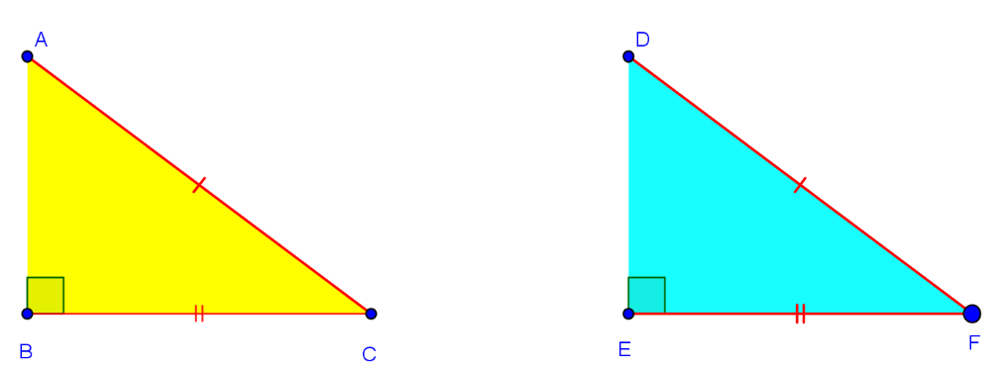
IMG33 | ver observaciones | Cuaderno de Estudio | Ilustración | Horizontal | MA_08_09_CO_IMG33_small | 526 x 370 px | MA_08_09_CO_IMG33_zoom | 800 x 600 px | Por favor agregar a la recta que pasa por le punto p el nombre: l, en cursiva y minúscula. | 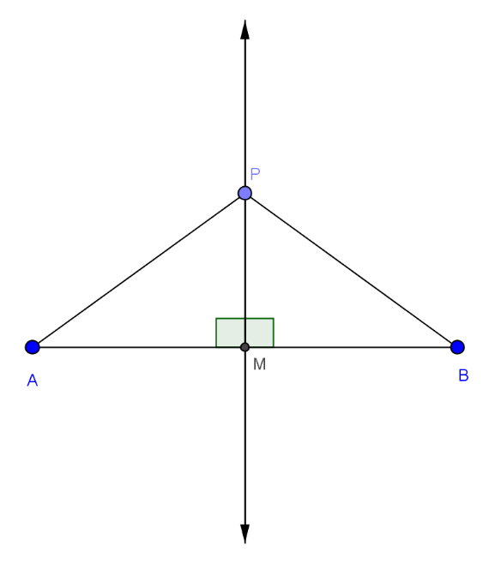
IMG34 | ver observaciones | Cuaderno de Estudio | Ilustración | Horizontal | MA_08_09_CO_IMG34_small | 526 x 370 px | MA_08_09_CO_IMG34_zoom | 800 x 600 px | Por favor agregar nombres a los puntos azules, los nombres deben ser A y B en mayúscula y cursiva. | 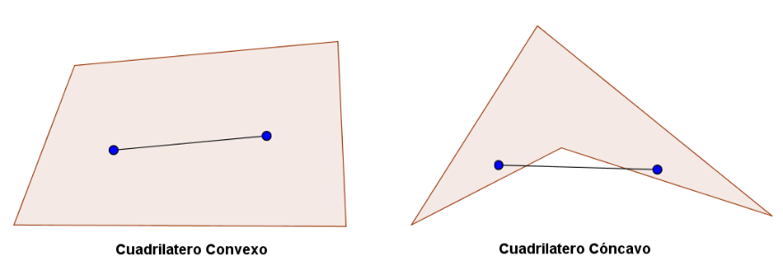
IMG35 | ver observaciones | Cuaderno de Estudio | Ilustración | Horizontal | MA_08_09_CO_IMG35_small | 526 x 370 px | MA_08_09_CO_IMG35_zoom | 800 x 600 px | Dejar los mismos nombres a los vértices de cada figuras (en mayúscula y cursiva). | 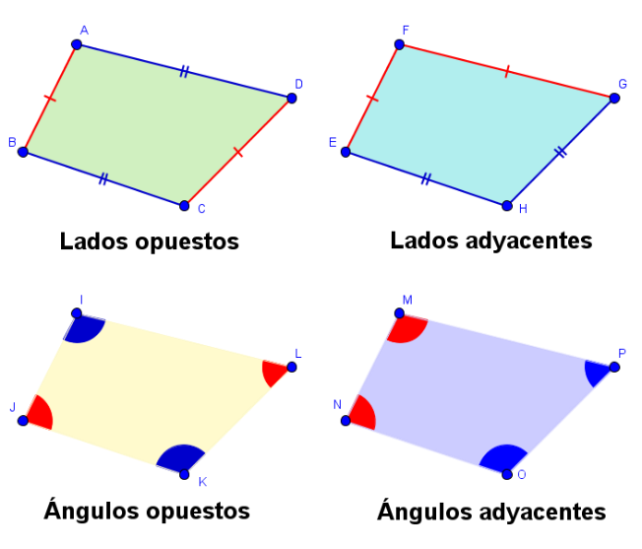
IMG36 | ver observaciones | Cuaderno de Estudio | Ilustración | Horizontal | MA_08_09_CO_IMG36_small | 526 x 370 px | MA_08_09_CO_IMG36_zoom | 800 x 600 px
IMG37 | ver observaciones | Cuaderno de Estudio | Ilustración | Horizontal | MA_08_09_CO_IMG37_small | 526 x 370 px | MA_08_09_CO_IMG37_zoom | 800 x 600 px |  | 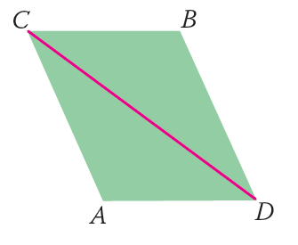
IMG38 | ver observaciones | Cuaderno de Estudio | Ilustración | Horizontal | MA_08_09_CO_IMG38_small | 526 x 370 px | MA_08_09_CO_IMG38_zoom | 800 x 600 px
IMG39 | ver observaciones | Cuaderno de Estudio | Ilustración | Horizontal | MA_08_09_CO_IMG39_small | 526 x 370 px | MA_08_09_CO_IMG39_zoom | 800 x 600 px
IMG40 | ver observaciones | Cuaderno de Estudio | Ilustración | Horizontal | MA_08_09_CO_IMG40_small | 526 x 370 px | MA_08_09_CO_IMG40_zoom | 800 x 600 px |  | 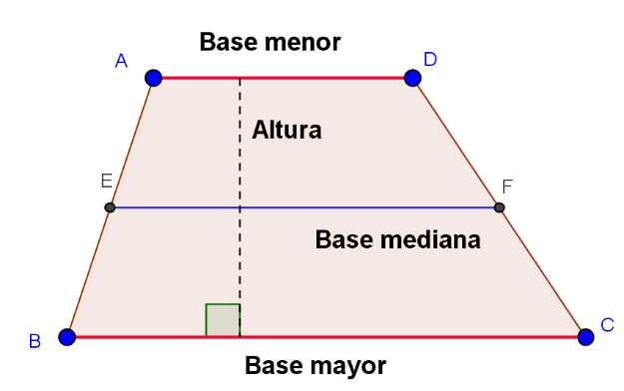
IMG41 | ver observaciones | Cuaderno de Estudio | Ilustración | Horizontal | MA_08_09_CO_IMG41_small | 526 x 370 px | MA_08_09_CO_IMG41_zoom | 800 x 600 px
IMG42 | ver observaciones | Cuaderno de Estudio | Ilustración | Horizontal | MA_08_09_CO_IMG42_small | 526 x 370 px | MA_08_09_CO_IMG42_zoom | 800 x 600 px
IMG43 | ver observaciones | Cuaderno de Estudio | Ilustración | Horizontal | MA_08_09_CO_IMG43_small | 526 x 370 px | MA_08_09_CO_IMG43_zoom | 800 x 600 px |  | 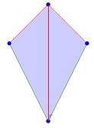
IMG44 | icono de guion | Cuaderno de Estudio | Ilustración | Horizontal | MA_08_09_CO_IMG44_small | 526 x 370 px | MA_08_09_CO_IMG44_zoom | 800 x 600 px | El codigo en la carepta de recursos generales es: MT_3C_20

#VALUE! |  | Cuaderno de Estudio |  |  | #VALUE! | #VALUE! | #VALUE! | 800 x 600 px | es el icono de guion

